سامر
اسم المحاضر | الورش المقدمة | الصور
سنابل المسلم | 1. الأخطاء الشائعة في اللغة العربية: بعضا من الأخطاء يقع فيها الغالبية في كتابة اللغة العربية، إما بسبب كون الخطأ متكرر أو كونهم لم يتعلموا الصح، تتضمن الورشة نشاطا لغويا بهدف إيضاح هذه الأخطاء وكيفية تعديلها. 2. التسويق الممتع: نظرة عامة للتسويق والتعريق به كنشاط ممتع وعملية ملهمة يجب القيام بها بحب وحماس، ورشة تفاعلية تتضمن نشاط يدوي من قبل الحضور وبعض التفاعل الشفهي أيضا لتحفيز العقول على التفكير بشكل خارج عن المألوف. 3. سأكتب: خطوات ونصائح لتمكين الراغبين بكتابة الروايات والقصص بشكل عام من الوصول لهدفهم بناء على تجربة شخصية بعد نشر روايتيين مع دار من أنجح دور النشر في الكويت. يخللها نقاش وتفاعل مع الجمهور. | لا ترغب
منيرة النخيلان | 1. الخطوة الأولى 2. From zero to hero 3. شلون أبدأ؟
د.بسام الجزاف | 1. مهارات التواصل في بيئة العمل: تطوير أساليب التواصل المهني مع مختلف الأطراف داخل وخارج المؤسسة 2. فن العرض و التقديم المهني وإيصال الرأي بثقة داخل الاجتماعات: تنظيم وعرض الأفكار بشكل واضح ومقنع / استخدام الصوت ولغة الجسد لتعزيز التأثير والحضور / اكتساب الثقة في طرح الرأي والدفاع عنه باحترافية 3. التعامل مع أنماط الشخصيات المختلفة في بيئة العمل: التعرف على أنماط الشخصيات في بيئة العمل/تحسين نهارات التكيف والتواصل، ةتقليل التوتر ورفع مستوى الانسجام. 4. العمل تحت الضغط:التصرف باحتراف في المواقف الصعبة. 5. إدارة الخلافات المهنية: حل المنازعات داخل العمل/ فهم أسباب الخلافات المهنية وتطبيق مهارات التفاوض والحوار للوصول إلى حلول سريعة, تحويل النزاع إلى فرصة لتحسين الأداء والعلاقات
بدر الفيلكاوي | 1. الرسم بدون تفكير: الرسم ليس موهبة حكر على أحد. المتطلبات: قلم وورقة بيضاء أي حجم. 2. الرسم كتعبير عن المشاعر: اختر شعورا ةترجمه بصريا. المتطلبات: ألوان، ورقة بيضاء أي حجم. 3. الفنان والزمن: الرسم كتوثيق للحظة زمنية. المتطلبات: قلم وورقة بيضاء أي حجم. 4. رسم المكان – هويتي البصرية: ربط المكان والهوية من خلال الرسم من الذاكرة. المتطلبات: قلم وورقة بيضاء أي حجم. 5. لوحة الجيل: جمع أكثر من فكرة في عمل واحد. المتطلبات: قلم وورقة بيضاء أي حجم.
حسن سيد | 1. تعريف أساسيات الجرافيكس ديزاين 2. نتعرف على البرامج المستخدمة للجرافيك ديزاين 3. الأجهزة التي تحتاجها في التصميم 4. الفرق بين الرسم الديجتال والتصميم 5. استغلال الذكاء الاصطناعي في عالم فن الديجتال
زينب الغضبان | 1. الصمود والاسترخاء: أمسك بزمام جميع أمور حياتك من خلال تعلم تقنية ذكية جديدة تساعدك في التعامل مع جميع المواقف وإزالة التوتر والخوف بشكل فوري والوصول إلى الاسترخاء 2. كن أنت غير العالم: تعلم كيف تساهم في بناء عالم من الوعي والوحدة / احتضن تميزك وتفرد به وغير العالم 3. السبع عادات للأشخاص ذوي الفعالية العالية: اكتشف قوتك الداخلية وغير حياتك للأفضل من خلال ورشة مستوحاة من كتاب السبع عادات للكاتب ستيفن كوفي 4. مقدمة في علم التخطيط وأهم الأدوات لضمان جودة العمل: تعلم الأداة الأكثر قيمة لإدارة الشركات والمؤسسات الكبرى الرائدة في عالم الأعمال. 5. من زميل إلى شريك فن التعامل مع الآخرين وإدارة الوقت | قيد التصوير
أحمد سمير | 1. إبداع المشاهد بالذكاء الاصطناعي: كيفية إنشاء مشاهد احترافية باستخدام أدوات مجانية ومدفوعة بطريقة سهلة وذكية. 2. فن اختيار الزوايا واللقطات: كيف تأخذ اللقطة الصح وتفهم الزوايا السينمائية باستخدام AI بشكل احترافي. 3. صناعة الفيديو وتحريك المشاهد: حول خيالك إلى فيديو متكامل مع تحريك احترافي و ردود فعل واقعية. 4. ضع نفسك داخل أي مشهد بالذكاء الاصطناعي:تعلم كيف تظهر داخل فيديوهات أو أفلام أو تصاميم سوشيال ميديا وكأنك جزء منها. 5. اصنع صوت احترافي بالذكاء الاصطناعي: اصنع صوت احترافي بجودة عالية يليق بمحتواك.
دلال النخيلان | 1. التوتر و الاكل: كيف يؤثر الضغط على شهيتك واختياراتك الغذائية. 2. غذاء التركيز: ماذا تأكل لتعزز الطاقة والذاكرة والانتاجية. 3. السناكات الذكية: كيف تحافظ على الشبع والتركيز وتتجنب هبوط الطاقة. 4. الحركة و التركيز: طكيف تساهم التمارين القصيرة في تحسين الطاقة والمزاج والأداء الذهني. 5. النوم و الاداء: لماذا الراحة أهم من زيادة ساعات الدراسة.
علي الأنصاري | 1. صيد الأفكار الإعلانية 2. رحلة أ - ب سيناريو 3. بطاقة الأولية لصناعة الأفلام 4. مبادئ الإنتاج الفني 5. فنون تشبهنا | 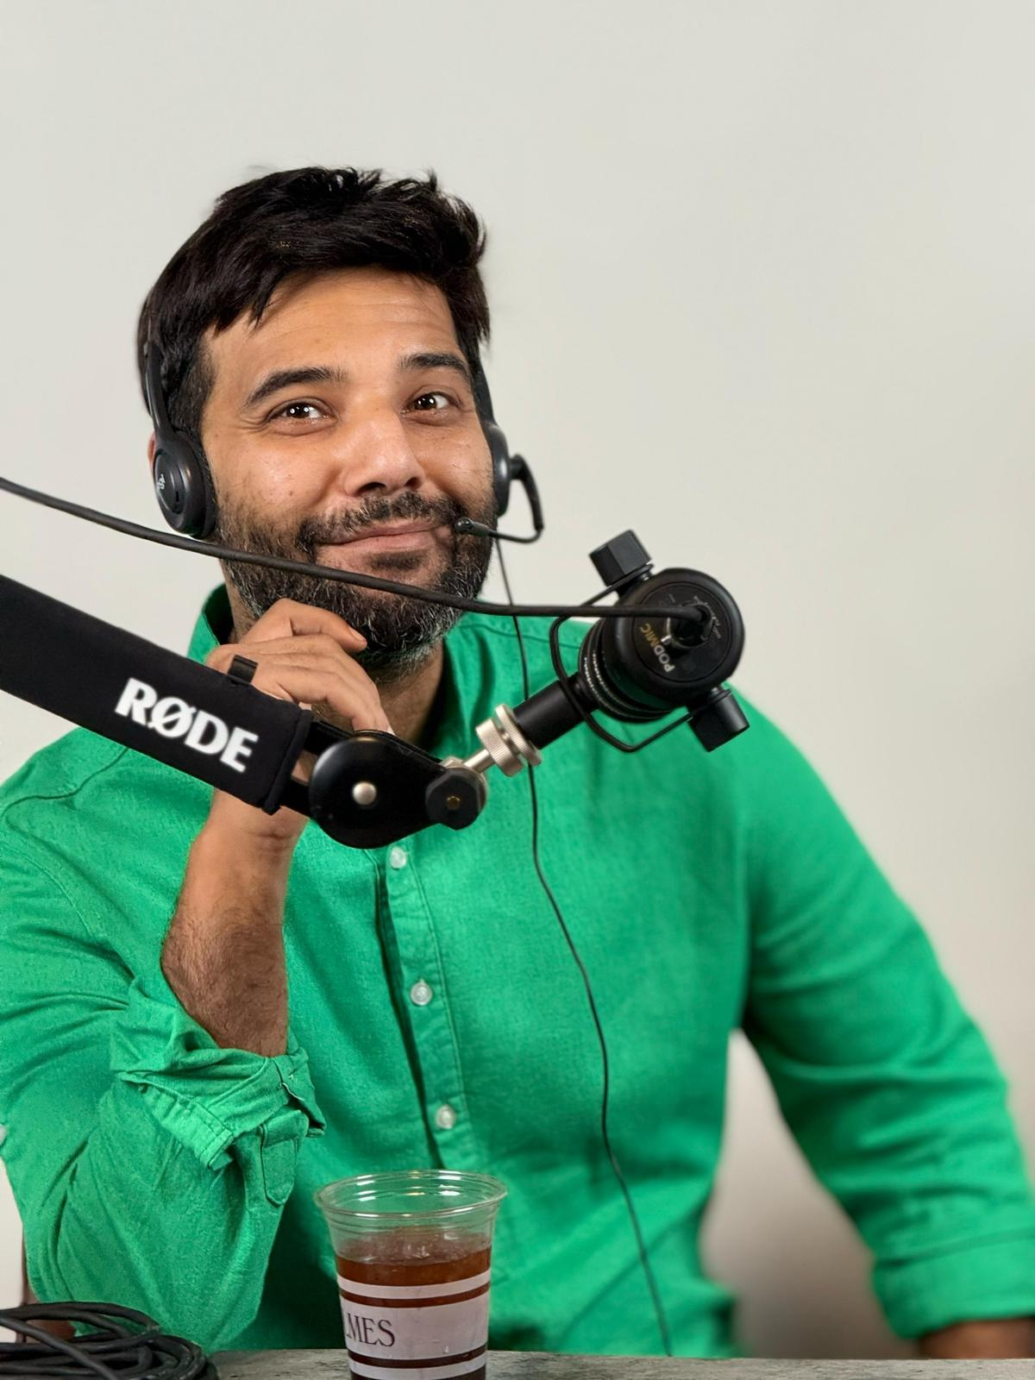
سليمان المراغى | 1. ربط أي خدمة بالذكاء الاصطناعي 2. تحليل البيانات من الأرقام الخام إلى تقارير تفاعلية 3. بناء واجهة تطبيق UI متجاوبة في دقائق Raect Native 4. التداول الخوارزمي 5. استراتيجية MVP | 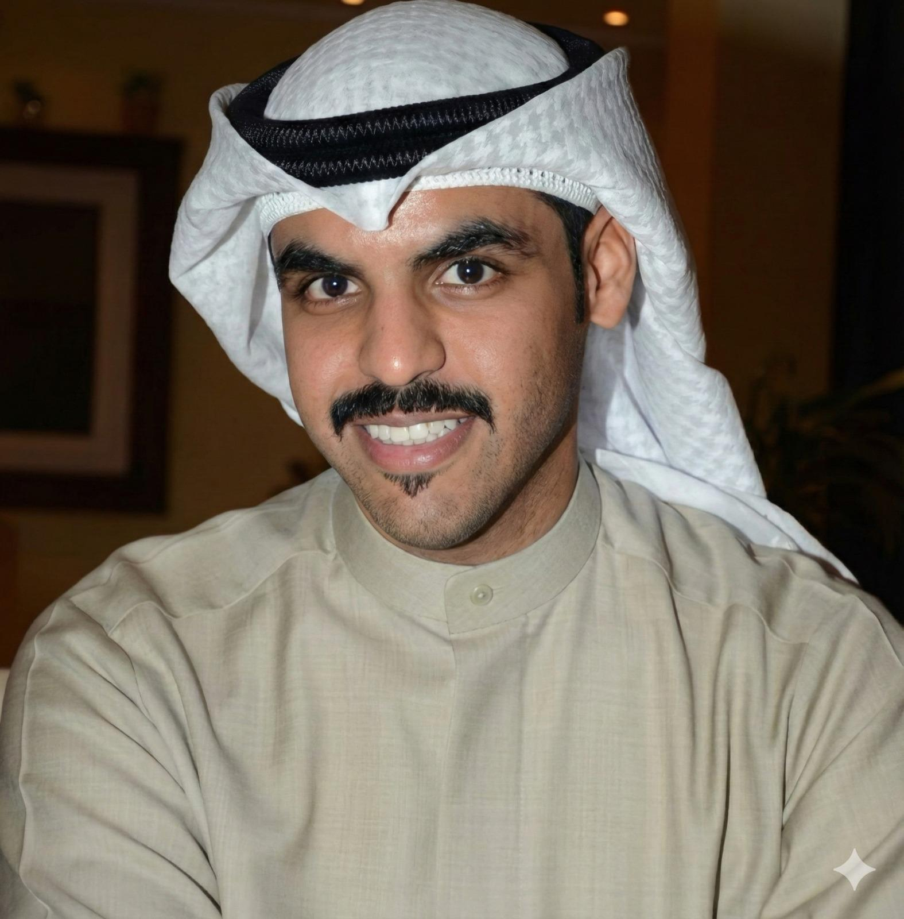
المحامي إبراهيم السماعيل | 1. إدارة المخاطر القانونية في العلاقات التجارية 2. حقوق الموظف بالعمل | 
عبدالرحمن التركيت | 1. البلوك الإبداعي وعلاقته بحياتنا: خطوات عملية تجنبك الوصول إلى الاحتراق الوظيفي. 2. أسلوب STAR لتحديد التحديات: أسلوب شيق وبسيط لتحليل التحديات بدءا من المشكلات وتداعياتها، وتلخيص الأهداف، اختيار الاجراءات المناسبة، ومن ثم متابعة النتائج. 3. صناعة الحظ: دورة حياة العطاء مستقاة من زهرة العرفج.
آلاء النصار | 1. بوصلة الإنجاز: القدرة على إدارة الأولويات بذكاء. 2. فن الـ(لا) اللبقة: مهارة رسم الحدود الصحية في العلاقات، وحماية الصحة النفسية, 3. كسر قيود الأفكار: مهارة فلترة الأفكار، وتحويلها من سامة إلى مغذية. 4. محطة مابعد الشهادة: تصميم خطة لتجنب الملل واستثمار فترة الانتظار للوقاية من القلق. 5. صناعة الأثر: اكتشاف البصمة الشخصيةوتوظيفها لصناعة الأثر في المجتمع. | 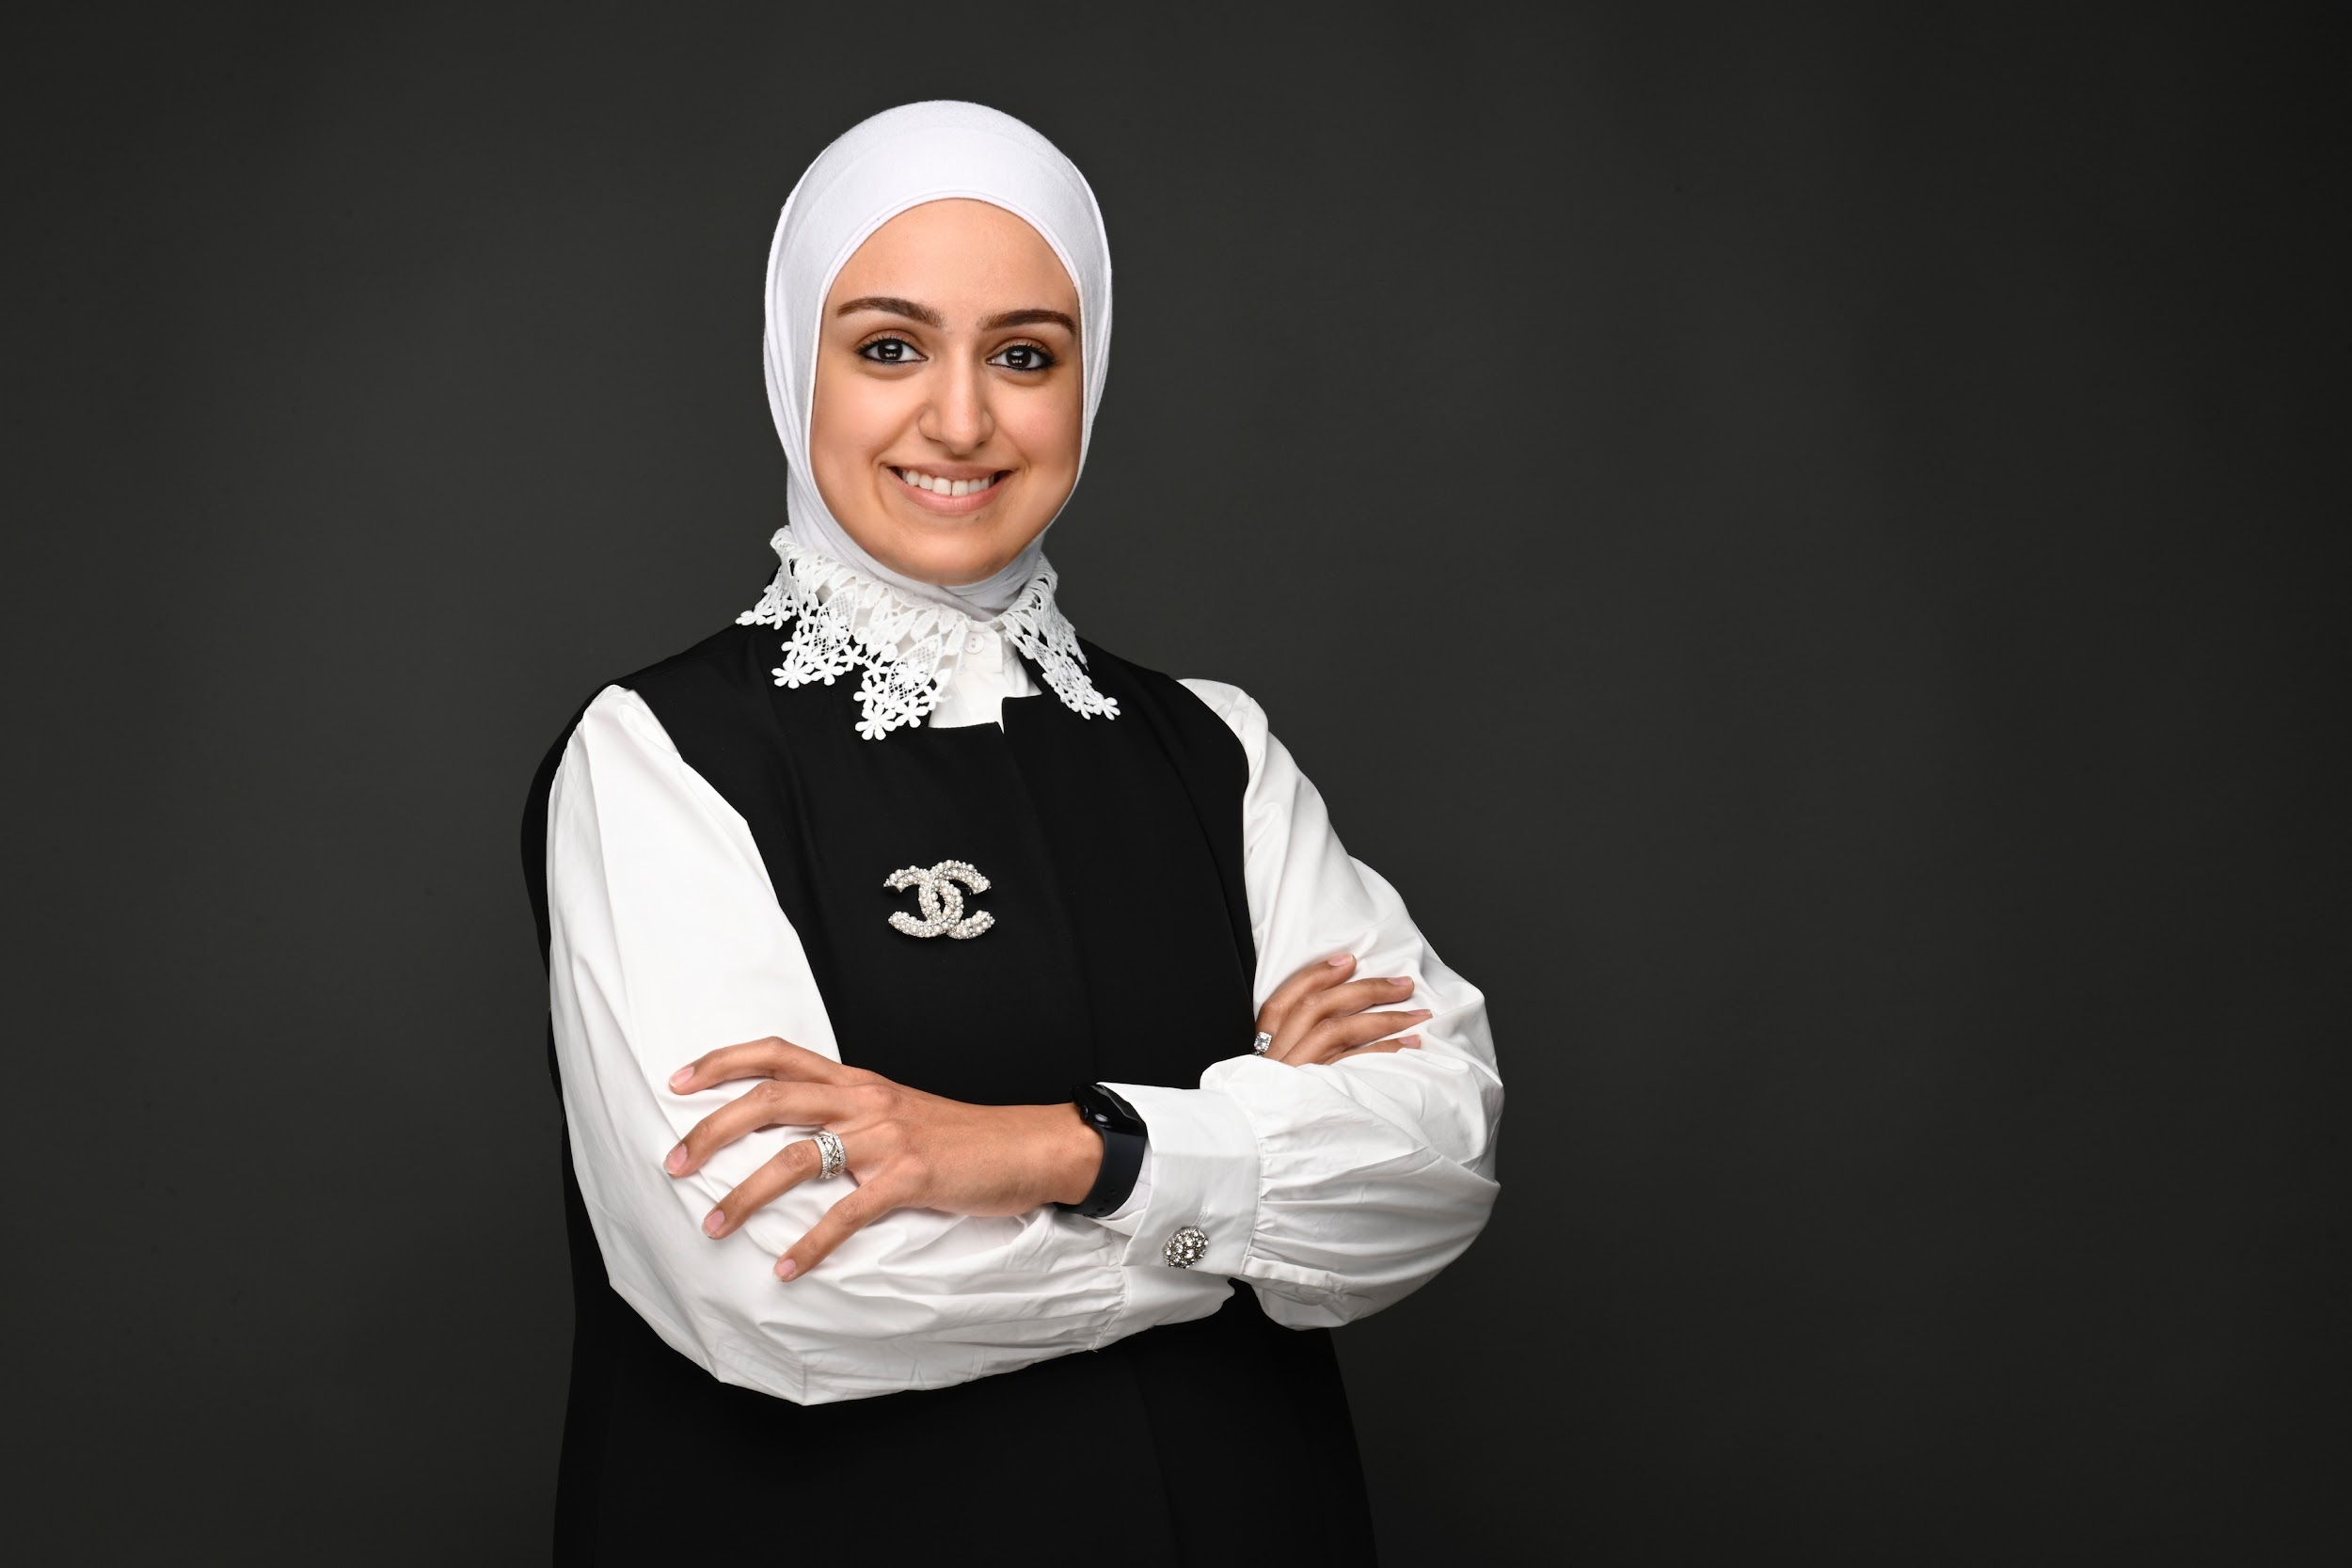
مرزوق السعيد | 1. فن الإلقاء والتأثير 2. التألق في المقابلات الوظيفية
عبدالرحمن خاجه | 1. برمجة بايثون 2. تحدث بطرق أفضل مع الذكاء الاصطناعي 3. الأمن السيبراني المباشر 4. بوتات الأتمتة 5. سير عمل الذكاء الاصطناعي | 
فاطمة عباس | 1. أساسيات التصوير 2. التحليل البصري واستخراج الافكار 3. تحويل اللقطه إلى قصة احترافية
الحكم خالد الشمري | 1. حكام كرة السلة 2. اساسيات التحكيم 3. تقنية الفيديو ومساعدتها للمنظومة التحكيم IRS 4. التحكيم المحلي و الدولي 5. لماذا أصبح حكم
ريم العلي | 1. عقلية النجاح
د. محمد إسماعيل | 1. فن اجتياز المقابلة الشخصية: أسرار المقابلة والطرق للعلامة الكاملة. 2. سيرتك الذاتية: مفتاحك الحقيقي للحصول على الوظيفة 3. إدارة الوقت بالذكاء الاصطناعي: كيف تنجز أكثر بوقت أقل 4. أول 90 يوم من عملك الجديد: ابدأ صح 5. فن بناء العلاقات المهنية: فهم الشخصيات وبناء علاقات ناجحة.
دانا العوضي | 1. تحديد الأهداف بطريقة SMART: تعلم كيف تحدد أهداف قابلة للتحقيق 2. إتيكيت بيئة العمل والتعامل مع الموظفين: أهم قواعد التعامل والكلام والزي مع المسئولين والزملاء 3. كيف نكتب الايميل بطريقة احترافية: لكل شخص يستخدم البريد الالكتروني في معاملاته هذه الورشة لك
شيماء الطباخ | 1. المسئولية المجتمعية بين الوعي و الأثر: ورشة توعوية في مفهوم السئولية المجتمعية، وكيفية ممارستها بفاعلية في المجتمع وتحقيق الأهداف المرجوة لنهضته. 2. من خرّيج إلى موظف: نبذة قانونية حول شرح أساسيات قانون الخدمة المدنية المتعلقة في كل من القطاع الحكومي والخاص
محمد الجيماز | 1. اجتياز المقابلة الشخصية بنجاح 2. كتابة السيرة الذاتية بطريقة احترافية | 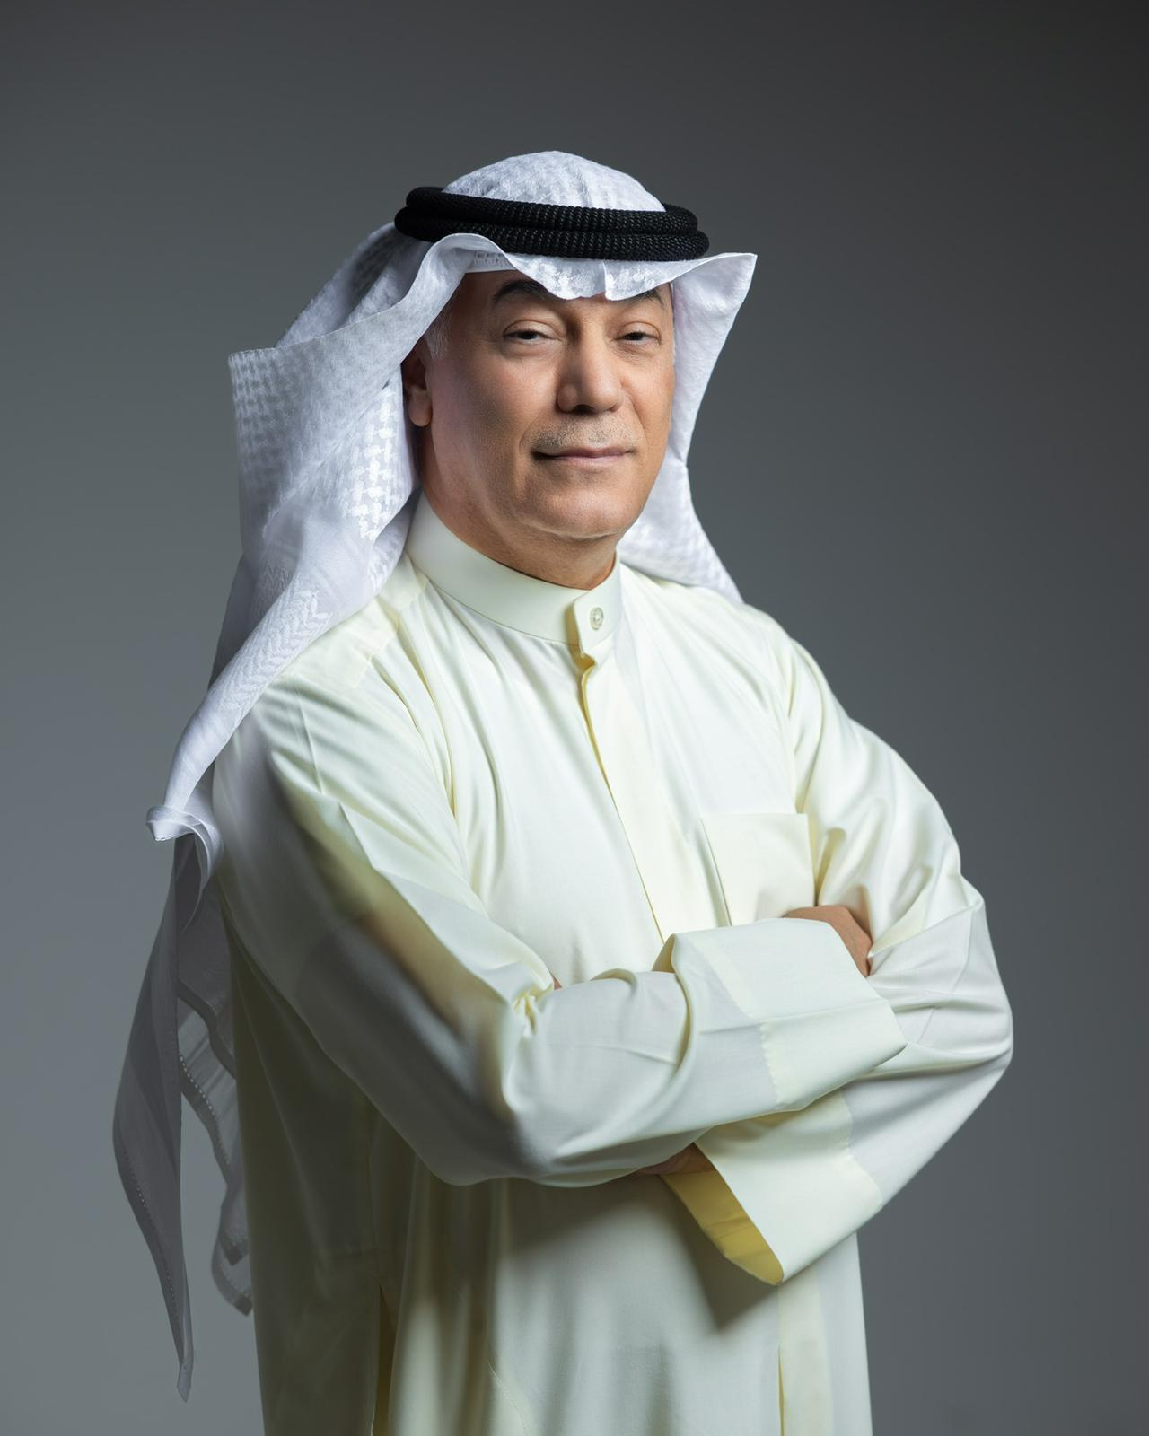
دلال الحشاش | 1. أساسيات تصوير الفيديو بالهاتف الذكي (قبل التصوير) 2. أساسيات تصوير الفيديو بالهاتف الذكي (أثناء التصوير) 3. أساسيات تصوير الفيديو بالهاتف الذكي (بعد التصوير)
أبرار أشكناني | 1. ورشة نموذج العمل التجاري | 
سارة المنيس | 1. الذكاء العاطفي
غدير الكندري | 1. قواعد غير مكتوبة في بيئة العمل: ما لا يقال في بيئة العمل، هو ما يصنع الفرق في نجاحك المهني.
د. جواد أبو الحسن | 1. العلاج الطبيعي في بيئة العمل: نحو صحة مؤسسية مستدامة
ريم الفرحان | 1. مستقبلك ب9 ابعاد فن صناعة القرار المهني
شهد العطار و حمزه فيصل | 1. كيف تزيد أرباحك من خلال برامج التواصل الاجتماعي
عبدالرحمن حماد | 1. فن الالقاء و مواجهة الجمهور
هيا بوراشد | 1. عالم الشموع: اكتشفوا أسرار صناعة الشموع النباتية بطريقة سهلة، وانطلقوا في عالم يجمع بين الهدوء، الابتكار، والفن اليدوي المتقن.
فاطمة القطان | 1.إدارة المشاعر في بيئة العمل: العمل لا يتطلب فقط مهارات! بل يتطلب أيضا مشاعر جيدة، فهي مفتاح نجاحك المهني. إبدأ رحلتك بثبات ووعي من أول خطوة في بيئة العمل.
فيصل الدويسان | 1. التخلص من المشاعر السلبية: استعراض الأدوات التي تساعد على التخلص من المشاعر السلبية واضافتها إلى مهاراتنا الحياتية

